Type_major
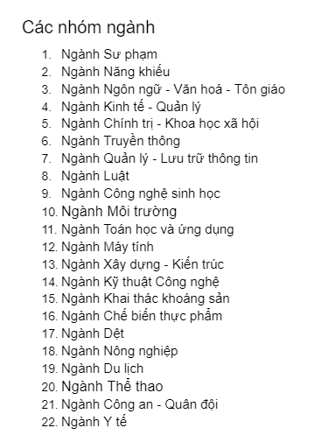
ID_Type | Name_major
1 | Ngành Sư phạm
2 | Ngành Năng khiếu
3 | Ngành Ngôn ngữ - Văn hoá - Tôn giáo
4 | Ngành Kinh tế - Quản lý
5 | Ngành Chính trị - Khoa học xã hội
6 | Ngành Truyền thông
7 | Ngành Quản lý - Lưu trữ thông tin
8 | Ngành Luật
9 | Ngành Công nghệ sinh học
10 | Ngành Môi trường
11 | Ngành Toán học và ứng dụng
12 | Ngành Máy tính
13 | Ngành Xây dựng - Kiến trúc
14 | Ngành Kỹ thuật Công nghệ
15 | Ngành Khai thác khoáng sản
16 | Ngành Chế biến thực phẩm
17 | Ngành Dệt
18 | Ngành Nông nghiệp
19 | Ngành Du lịch
20 | Ngành Thể thao
21 | Ngành Công an - Quân đội
22 | Ngành Y tế

